Appendix A - Opgave 2
Resultatopgørelser (1.000 DKK) |  |  |  |  | Note | Reformulerede Balancer | 2019 | 2020 | 2021 | 2022
 |  | 2020 | 2021 | 2022
Nettoomsætning |  | 20,035 | 19,915 | 24,616 |  | Aktiver i alt | 23,009 | 25,597 | 25,509 | 29,412
Produktionsomkostninger |  | -4,816 | -5,687 | -6,163 |  | Obligationsbeholdning | 458 | 378 | 412 | 420
Bruttoresultat |  | 15,219 | 14,228 | 18,453 |  | Likvide beholdninger | 804 | 1,011 | 1,215 | 1,497
 |  |  |  |  |  | .= Operating Assets(OA) Diftsaktiver | 21,747 | 24,208 | 23,882 | 27,495
Forsknings- og udviklingsomkostninger |  | -1,490 | -1,677 | -1,796 |  | - Udskudte skatteforpligtelser | 309 | 417 | 451 | 625
Distributionsomkostninger |  | -9,870 | -9,399 | -10,960 |  | - Hensatte forpligtelser (langfristet) | 307 | 376 | 406 | 356
Administrationsomkostninger |  | -1,132 | -1,117 | -1,246 |  | Leverandørgæld | 664 | 867 | 1,067 | 1,074
Resultat af primær drift før usædvanlige poster |  | 2,727 | 2,035 | 4,451 |  | Selskabsskat | 76 | 88 | 174 | 355
Usædvanlige poster |  | -50 |  | -218 | (1) | Hensatte forpligtelser | 29 | 51 | 23 | 108
Resultat af primær drift |  | 2,677 | 2,035 | 4,233 |  | Anden gæld | 1,826 | 1,996 | 2,316 | 3,057
 |  |  |  |  |  | Forudbetalinger fra kunder | 687 | 784 | 713 | 666
Finansielle indtægter |  | 55 | 51 | 57 | (2) | .=Netto driftsaktiver(NOA) | 17,849 | 19,629 | 18,732 | 21,254
Finansielle omkostninger |  | -374 | -309 | -326
Resultat før skat |  | 2,358 | 1,777 | 3,964 |  | Låntagning | 2,878 | 3,341 | 4,654 | 3,717
 |  |  |  |  |  | Leasingforpligtelse | 994 | 992 | 980 | 1,343
Skat af årets resultat |  | -378 | -434 | -951 |  | Låntagning | 7,932 | 8,799 | 6,141 | 9,738
Årets resultat |  | 1,980 | 1,343 | 3,013 |  | Leasingforpligtelse | 176 | 157 | 207 | 280
 |  |  |  |  |  | Skyldige renter | 72 | 84 | 98 | 112
Totalindkomstopgørelser (1.000 DKK) |  |  |  |  |  | .=Netto forpligtigelser | 12,052 | 13,373 | 12,080 | 15,190

Årets resultat |  | 1,980 | 1,343 | 3,013 |  | Obligationsbeholdning | 458 | 378 | 412 | 420
 |  |  |  |  |  | Likvidebeholdninger | 804 | 1,011 | 1,215 | 1,497
Dagsværdiregulering af obligationer disponible for salg, efter skat |  | 8 | 27 | 6 |  | Netto finansielle forpligtigelser(NFO) | 10,790 | 11,984 | 10,453 | 13,273
Dagsværdiregulering af kapitalandele disponible for salg, efter skat |  | 215 | 2 | 4
Anden totalindkomst |  | 223 | 29 | 10 |  | Egenkapital | 7,059 | 7,645 | 8,279 | 7,981

Totalindkomst |  | 2,203 | 1,372 | 3,023 |  | Likvider med valutarestriktioner er bundet i driten, hvorfor kun den overskydende likviditet er at betragte som et finansielt aktiv
 |  |  |  |  |  | Obligationsbeholdningen er et finansielt aktiv
 |  |  |  |  |  | Den "strategiske investering" er et aktiv
Balancer (1.000 DKK) | 2019 | 2020 | 2021 | 2022 |  | Andre tilgodehavende(udlån til kunder) stammer fra et driftsaktivitet og er et driftsaktiv
Aktiver
Goodwill | 2,776 | 2,538 | 2,850 | 4,442 |  | Reformulerede resultaopgørelser |  | 2020 | 2021 | 2022
Patenter og licenser | 47 | 28 | 16 | 28 |  | Nettoomsætning |  | 20,035 | 19,915 | 24,616
Forudbetalinger og aktiver under udførelse | 584 | 676 | 650 | 733 |  | Produktionsomkostninger |  | -4,816 | -5,687 | -6,163
Andre immaterielle aktiver | 241 | 294 | 376 | 364 |  | Bruttoresultat |  | 15,219 | 14,228 | 18,453
Immaterielle aktiver | 3,648 | 3,536 | 3,892 | 5,567 |  | Forsknings- og udviklingsomkostninger |  | -1,490 | -1,677 | -1,796
 |  |  |  |  |  | Distributionsomkostninger |  | -9,870 | -9,399 | -10,960
Grunde og bygninger | 6,142 | 7,180 | 7,303 | 7,333 |  | Administrationsomkostninger |  | -1,132 | -1,117 | -1,246
Produktionsanlæg og maskiner | 294 | 319 | 289 | 282 |  | Driftoverskud fra salg (Før skat) |  | 2,727 | 2,035 | 4,451
Andre anlæg, driftsmateriel og inventar | 434 | 495 | 466 | 609
Materielle aktiver | 6,870 | 7,994 | 8,058 | 8,224 |  | Rapporteret skatteomkostning |  | -378 | -434 | -951
 |  |  |  |  |  | Skattefordel på gæld @22% |  | -78 | -63 | -67
Leasede aktiver | 1,170 | 1,246 | 1,127 | 1,435 |  | Skat allokeret til andet driftoverskud |  | -3 | 7 | 12
Andre værdipapirer og kapitalandele | 1,903 | 2,099 | 2,136 | 2,149 | (3) | Skat på driftoverskud fra slag |  | -459.18 | -490.76 | -1005.78
Andre tilgodehavender | 750 | 795 | 669 | 757 | (4) | Driftoverskud fra salg efter skat |  | 2,268 | 1,544 | 3,445
Udskudte skatteaktiver | 682 | 732 | 735 | 793
Andre langfristede aktiver | 4,505 | 4,872 | 4,667 | 5,134 |  | Andet driftsoverskud
 |  |  |  |  |  | Gevinst/tab ved anlægsaktiv |  | -50 | 0 | 20
Langfristede aktiver | 15,023 | 16,402 | 16,617 | 18,925 |  | Renteindtægter ved lån til kunder |  | 35 | 30 | 35
 |  |  |  |  |  |  |  | -15 | 30 | 55
Varebeholdninger | 2,183 | 2,463 | 2,617 | 3,147 |  | Skat @22% |  | 3 | -7 | -12
Tilgodehavender fra salg | 4,072 | 4,646 | 3,966 | 4,545 |  |  |  | -12 | 23 | 43
Andre tilgodehavender | 521 | 710 | 694 | 827 |  | Nedskrivning på Koncerngoodwill |  | 0 | 0 | -238
Periodeafgrænsningsposter | 372 | 323 | 349 | 409 |  | Dagsværdiregulering af kapitalandele disponible for salg |  | 215 | 2 | 4
Likvide beholdninger | 838 | 1,053 | 1,266 | 1,559 | (5) | Andet driftsoverskud |  | 203 | 25 | -191
Kortfristede aktiver | 7,986 | 9,195 | 8,892 | 10,487
 |  |  |  |  |  | Samlet driftsoverskud(OI) |  | 2,471 | 1,570 | 3,254
Aktiver | 23,009 | 25,597 | 25,509 | 29,412
 |  |  |  |  |  | Nettofinansielle omkostninger
 | 2019 | 2020 | 2021 | 2022 |  | Renteindtægter på likvider og beholdninger |  | 20 | 21 | 22
Passiver |  |  |  |  |  | Finansielle omkostninger |  | -374 | -309 | -326
Aktiekapital | 2,067 | 2,065 | 2,064 | 2,064 | (6) | Nettofinansielle omkostninger(før skat) |  | -354 | -288 | -304
Andre reserver | 4,992 | 5,580 | 6,215 | 5,917 |  | Skatteforde på gældl @ 22% |  | 78 | 63 | 67
Egenkapital | 7,059 | 7,645 | 8,279 | 7,981 |  | Dagsværdiregulering af obligationer disponible for salg, efter skat |  | 8 | 27 | 6
 |  |  |  |  |  | Nettofinansielle omkostninger efter skat |  | -268 | -198 | -231
Låntagning | 2,878 | 3,341 | 4,654 | 3,717
Leasingforpligtelse | 994 | 992 | 980 | 1,343 |  | Totalindkomst |  | 2,203 | 1,372 | 3,023
Udskudte skatteforpligtelser | 309 | 417 | 451 | 625
Hensatte forpligtelser | 307 | 376 | 406 | 356
Langfristede forpligtelser | 4,488 | 5,126 | 6,491 | 6,041 |  | Renteindtæter fra udlån til kunder vedrører "andet driftsoverskud"

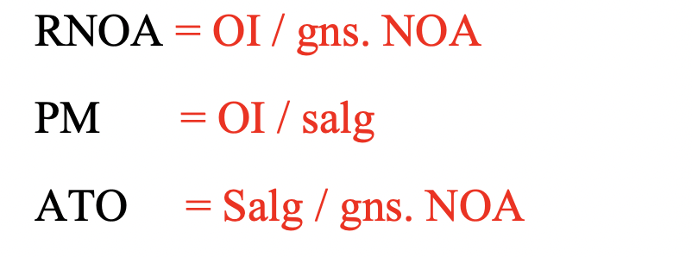
Låntagning | 7,932 | 8,799 | 6,141 | 9,738
Leasingforpligtelse | 176 | 157 | 207 | 280 |  | Nøgletal |  | 2020 | 2021 | 2022
Leverandørgæld | 664 | 867 | 1,067 | 1,074 |  | RNOA |  | 0.13 | 0.08 | 0.16
Selskabsskat | 76 | 88 | 174 | 355 |  | PM |  | 0.12 | 0.08 | 0.13
Hensatte forpligtelser | 29 | 51 | 23 | 108 |  | ATO |  | 1.07 | 1.04 | 1.23
Anden gæld | 1,898 | 2,080 | 2,414 | 3,169 | (7)
Forudbetalinger fra kunder | 687 | 784 | 713 | 666 |  | RNOA faldt i 2021 for at stige til det højeste niveau inden for perioden.
Kortfristede forpligtelser | 11,462 | 12,826 | 10,739 | 15,390 |  | Årsagen til faldet i RNOA skuldes både et fald i PM og ATO.
 |  |  |  |  |  | Med hensyn til stiningen i RNOA efterfølgende skyldtes det både en stigning i PM og ATO
Forpligtelser | 15,950 | 17,952 | 17,230 | 21,431

Passiver | 23,009 | 25,597 | 25,509 | 29,412

Udvalgte noter (1.000 DKK)
Noter til resultatopgørelsen | 2020 | 2021 | 2022

1. Usædvanlige poster
Nedskrivning koncerngoodwill |  |  | -238
Gevinst og tab ved afhændelse af anlægsaktiver | -50 |  | 20
I alt | -50 | 0 | -218

2. Finansielle indtægter
Renteindtægter på likvider og bankindestående | 20 | 21 | 22
Renteindtægter på langfristede tilgodehaveder (lån til kunder) | 35 | 30 | 35
I alt | 55 | 51 | 57

Noter til balancen | 2019 | 2020 | 2021 | 2022

3. Andre værdipapirer og kapitalandele
Obligationsbeholdning
Dagsværdi per 1.1 | 430 | 458 | 378 | 412
Årets tilgang
Årets afgang |  | -90
Årets værdiregulering | 28 | 10 | 34 | 8
Dagsværdi per 31.12 | 458 | 378 | 412 | 420
Obligationsbeholdningen består primært af danske statsobligationer

Andre kapitalandele
Dagsværdi per 1.1 | 1,435 | 1,445 | 1,721 | 1,724
Årets tilgang
Årets afgang
Årets værdiregulering | 10 | 276 | 3 | 5
Dagsværdi per 31.12 | 1,445 | 1,721 | 1,724 | 1,729
Beholdningen består udelukkende af er 11 procents ejerandel i A/S Wireless.

Værdipapirer og andre kapitalandele i alt | 1,903 | 2,099 | 2,136 | 2,149

4. Andre tilgodehavender
Posten vedrører udlån til kunder og måles til amortiseret kostpris (effektiv rentes metode) og er rentebærende.

5. Likvide beholdninger
Dele af de likvide midler er placeret i lande med valutarestriktioner,
og skal anvendes til at købe lokale råvarer.
Likvide midler med valutarestriktioner udgør: | 34 | 42 | 51 | 62

6. Aktiekapital
Aktiekapitalen på 2.064 t.kr består af 2.064.000 aktier af nominelt 1 kr. per aktie.
På balancedagen 31.12.2022 bestod beholdningen af egne aktier af 78.432 aktier
svarende til 3,8 % af aktiekapitalen.

7. Anden gæld
Skyldig løn, moms, afgifter mm | 1,826 | 1,996 | 2,316 | 3,057
Skyldige renter | 72 | 84 | 98 | 112
I alt | 1,898 | 2,080 | 2,414 | 3,169

Opgave 3
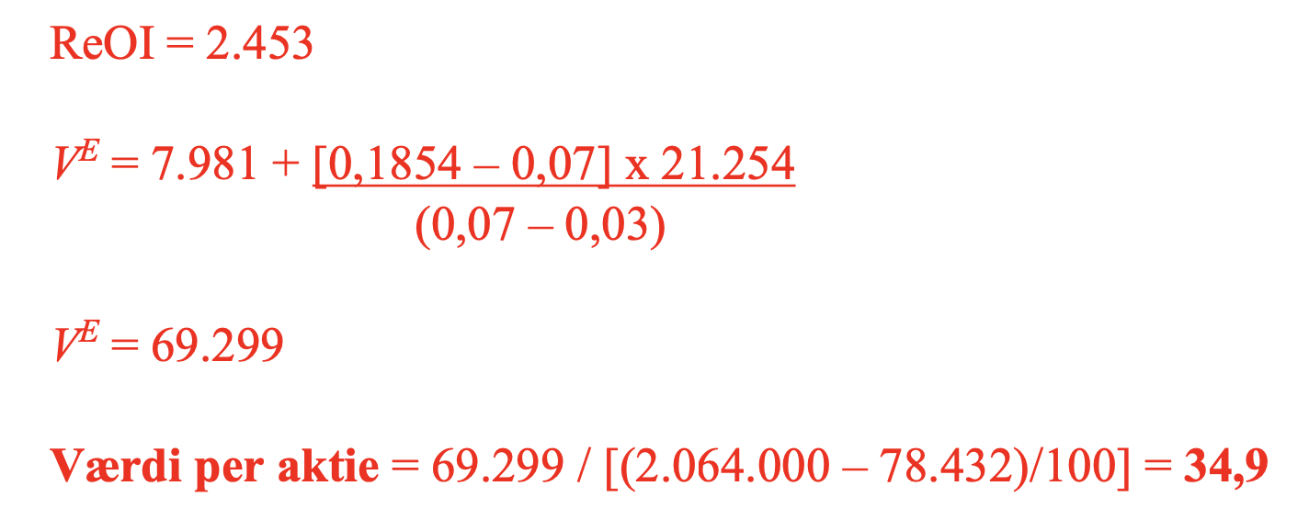
wacc | 0.07
growth | 0.03

Samlet driftsoverskud |  | 3254.12
Minus Dagsværdiregulering af andre kapital |  | -4
Plus nedskrivning af koncerngoodwill |  | 238
Minus gevinst ved salg af anslægsaktiv, efter skat |  | -15.6
Core Drifstoverskud(OI) |  | 3472.52
 |  |  | Numeratoren i ndedenstående er ReOI
NOA2021 |  | 18732

Core RNOA2022 |  | 0.185

NOA2022 |  | 21254

CSE |  | 7981

